Sheet1
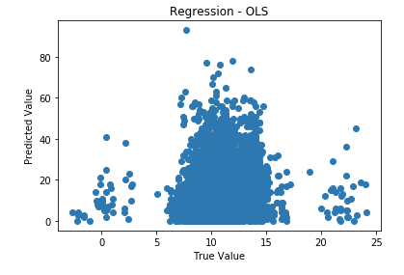
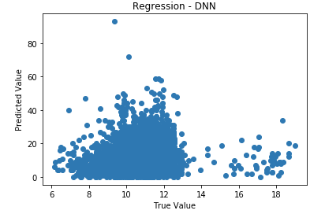
사망 예측(0-1)
Model | Logistic regression | SVM | Random Forest | Xgboost | Deep neural network
Accuracy | 0.765 |  |  |  | 0.769
Sensitivity | 0.311 |  |  |  | 0.327
F1 score | 0.415 |  |  |  | 0.431
AUC | 0.772 |  |  |  | 0.779

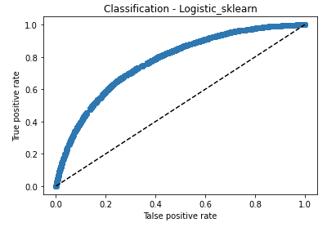
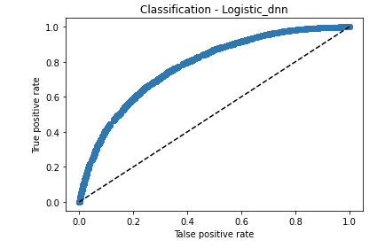
Model별 ROC curve plot 그리기

Model별 Feature importance plot 그리기 (검색해서 가능한 경우에만)

사망까지 걸리는 시간 예측
 | Linear regression | SVM | Random Forest | Xgboost | Deep neural network
RMSE | 7.407 |  |  |  | 7.358

Model별 Feature importance plot 그리기 (검색해서 가능한 경우에만)

